Table 1
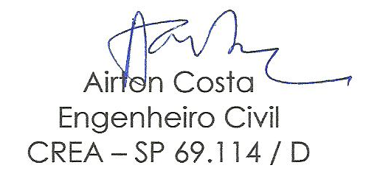
ANEXO IV - CRONOGRAMA FÍSICO-FINANCEIRO
Serviço: Reparo e Melhorias no Prédio da Câmara Municipal de Borda da Mata
DATA: 18 de julho de 2020

ITENS | OBRAS/ SERVIÇOS | VALOR CONTRATADO | PERÍODO MENSAL |  |  |  |  |  | TOTAL DOS SERVIÇOS
 |  |  | 1º MÊS | % | 2º MÊS | % | 3º MÊS | %
 |  |  | PERÍODO DO CONTRATO
1 | Instalação | 5,317.47 | 5,317.47 | 100 |  |  |  |  | 5,317.47
2 | Instalação Elétrica | 8,227.04 | 8,227.04 | 100 |  |  |  |  | 8,227.04
3 | Drenagem | 615.98 | 615.98 | 100 |  |  |  |  | 615.98
4 | Portas | 3,079.25 | 1,539.63 | 50 | 1,539.63 | 50 |  |  | 3,079.25
5 | Divisória e forro de gesso | 22,363.60 | 6,709.08 | 30 | 8,945.44 | 40 | 6,709.08 | 30 | 22,363.60
6 | Reparos na cobertura | 20,035.95 | 12,021.57 | 60 | 8,014.38 | 40 |  |  | 20,035.95
7 | Reparos no revestimento | 5,070.72 |  |  | 5,070.72 | 100 |  |  | 5,070.72
8 | Pintura | 34,807.46 | 3,480.75 | 10 | 10,442.24 | 30 | 20,884 | 60 | 34,807.46
9 | Rampa de acesso | 21,360.94 | 4,272.19 | 20 | 8,544.38 | 40 | 8,544 | 40 | 21,360.94
10 | Limpeza | 6,211.33 |  |  |  |  | 6,211 | 100 | 6,211.33

 | SUBTOTAL | 127,089.74 | 42,183.70 |  | 42,556.78 |  | 42,349.26 |  | 127,089.74

 | BDI 23,5 % | 29,866.09 | 9,913.17 |  | 10,000.84 |  | 9,952.08 |  | 29,866.09

 | TOTAIS / PARCELAS | 156,955.83 | 52,096.87 |  | 52,557.62 |  | 52,301.34 |  | 156,955.83

